1.รวม
โครงการภายใต้เป้าหมายแผนแม่บทย่อย: 180101 การบริโภคและการผลิตของประเทศมีความยั่งยืนสูง
กรุณา Log in เข้าระบบ eMENSCR ก่อนดำเนินการ Click ที่ link โครงการนั้น ๆ
หมายเหตุ : หากไม่ Login จะไม่สามารถดูรายละเอียดโครงการได้
โครงการที่ปรากฎเป็นโครงการที่ผ่านการอนุมัติจากผู้บริหาร (M7) ของหน่วยงานเท่านั้น (ข้อมูล ณ เดือนมิถุนายน 2566)

ชื่อโครงการ / การดำเนินงาน | ปีงบประมาณ | วันที่เริ่มต้นโครงการ | วันที่สิ้นสุดโครงการ | หน่วยงานระดับกองหรือเทียบเท่า | หน่วยงานระดับกรมหรือเทียบเท่า | หน่วยงานระดับกระทรวงหรือเทียบเท่า | ประเภทโครงการ | องค์ประกอบ | ปัจจัย
ยกระดับผู้ประกอบการจัดการของเสีย | 2561 | ธันวาคม 2560 | กันยายน 2561 | กองยุทธศาสตร์และแผนงาน | กรมโรงงานอุตสาหกรรม | กระทรวงอุตสาหกรรม |  | 180101V02 | 180101V02F08 | 180101V02F08
ส่งเสริม พัฒนาสถานประกอบการเข้าสู่อุตสาหกรรมสีเขียว (Green Industry) | 2561 | พฤศจิกายน 2560 | กันยายน 2561 | กองยุทธศาสตร์และแผนงาน | กรมโรงงานอุตสาหกรรม | กระทรวงอุตสาหกรรม |  | 180101V02 | 180101V02F01 | 180101V02F01
โครงการเพิ่มประสิทธิภาพการจัดการพื้นที่ชุ่มน้ำของประเทศไทย | 2561 | ตุลาคม 2560 | กันยายน 2564 | กองจัดการความหลากหลายทางชีวภาพ | สำนักงานนโยบายและแผนทรัพยากรธรรมชาติและสิ่งแวดล้อม | กระทรวงทรัพยากรธรรมชาติและสิ่งแวดล้อม |  | 180101V04 | 180101V04F02 | 180101V04F02
พัฒนาศักยภาพการใช้ประโยชน์กากของเสีย | 2561 | ธันวาคม 2560 | กันยายน 2561 | กองยุทธศาสตร์และแผนงาน | กรมโรงงานอุตสาหกรรม | กระทรวงอุตสาหกรรม |  | 180101V01 | 180101V01F03 | 180101V01F03
ให้คำแนะนำเชิงลึกแก่สถานประกอบการเพื่อมุ่งสู่การเป็นอุตสาหกรรมสีเขียว ในพื้นที่ลุ่มน้ำท่าจีน แม่กลอง และพื้นที่ใกล้เคียง | 2561 | ธันวาคม 2560 | กันยายน 2561 | กองยุทธศาสตร์และแผนงาน | กรมโรงงานอุตสาหกรรม | กระทรวงอุตสาหกรรม |  | 180101V02 | 180101V02F08 | 180101V02F08
ให้คำแนะนำเชิงลึกแก่สถานประกอบการเพื่อมุ่งสู่การเป็นอุตสาหกรรมสีเขียว ในพื้นที่กรุงเทพมหานคร พื้นที่ที่ 1 | 2561 | ธันวาคม 2560 | กันยายน 2561 | กองยุทธศาสตร์และแผนงาน | กรมโรงงานอุตสาหกรรม | กระทรวงอุตสาหกรรม |  | 180101V02 | 180101V02F08 | 180101V02F08
ให้คำแนะนำเชิงลึกแก่สถานประกอบการเพื่อมุ่งสู่การเป็นอุตสาหกรรมสีเขียวในพื้นที่กรุงเทพมหานคร พื้นที่ที่ 2 | 2561 | พฤศจิกายน 2560 | สิงหาคม 2561 | กองยุทธศาสตร์และแผนงาน | กรมโรงงานอุตสาหกรรม | กระทรวงอุตสาหกรรม |  | 180101V02 | 180101V02F08 | 180101V02F08
ให้คำแนะนำเชิงลึกแก่สถานประกอบการเพื่อมุ่งสู่การเป็นอุตสาหกรรมสีเขียวในพื้นที่กรุงเทพมหานคร พื้นที่ที่ 3 | 2561 | พฤศจิกายน 2560 | สิงหาคม 2561 | กองยุทธศาสตร์และแผนงาน | กรมโรงงานอุตสาหกรรม | กระทรวงอุตสาหกรรม |  | 180101V02 | 180101V02F08 | 180101V02F08
ศึกษา วิเคราะห์ และจัดทำข้อเสนอการควบคุมวัตถุอันตรายและทำเนียบข้อมูลวัตถุอันตราย | 2561 | ธันวาคม 2560 | กันยายน 2561 | กองยุทธศาสตร์และแผนงาน | กรมโรงงานอุตสาหกรรม | กระทรวงอุตสาหกรรม |  | 180101V04 | 180101V04F02 | 180101V04F02
ถ่ายทอดเทคโนโลยีการผลิตที่สะอาดสำหรับอุตสาหกรรมระดับรายสาขา | 2561 | พฤศจิกายน 2560 | สิงหาคม 2561 | กองยุทธศาสตร์และแผนงาน | กรมโรงงานอุตสาหกรรม | กระทรวงอุตสาหกรรม |  | 180101V04 | 180101V04F02 | 180101V04F02
โครงการวิจัย การพัฒนาเครื่องประดับจากดินปั้นกากกาแฟ | 2561 | ตุลาคม 2560 | กันยายน 2561 | คณะเทคโนโลยีคหกรรมศาสตร์ | มหาวิทยาลัยเทคโนโลยีราชมงคลธัญบุรี | กระทรวงการอุดมศึกษา วิทยาศาสตร์ วิจัยและนวัตกรรม |  | 180101V04 | 180101V04F02 | 180101V04F02
การจัดกิจกรรมเนื่องในวันสากลแห่งความหลากหลายทางชีวภาพ | 2561 | ตุลาคม 2560 | กันยายน 2564 | กองจัดการความหลากหลายทางชีวภาพ | สำนักงานนโยบายและแผนทรัพยากรธรรมชาติและสิ่งแวดล้อม | กระทรวงทรัพยากรธรรมชาติและสิ่งแวดล้อม |  | 180101V04 | 180101V04F02 | 180101V04F02
การจัดกิจกรรมเนื่องในวันพื้นที่ชุ่มน้ำโลก | 2561 | ตุลาคม 2560 | กันยายน 2564 | กองจัดการความหลากหลายทางชีวภาพ | สำนักงานนโยบายและแผนทรัพยากรธรรมชาติและสิ่งแวดล้อม | กระทรวงทรัพยากรธรรมชาติและสิ่งแวดล้อม |  | 180101V04 | 180101V04F02 | 180101V04F02
เพิ่มศักยภาพการผลิตของโรงงานอุตสาหกรรมด้วยระบบการจัดการสิ่งแวดล้อม | 2561 | พฤศจิกายน 2560 | กันยายน 2561 | กองยุทธศาสตร์และแผนงาน | กรมโรงงานอุตสาหกรรม | กระทรวงอุตสาหกรรม |  | 180101V02 | 180101V02F08 | 180101V02F08
โครงการพัฒนาคลังข้อมูลทรัพยากรชีวภาพของประเทศไทย | 2561 | ตุลาคม 2560 | กันยายน 2564 | กองจัดการความหลากหลายทางชีวภาพ | สำนักงานนโยบายและแผนทรัพยากรธรรมชาติและสิ่งแวดล้อม | กระทรวงทรัพยากรธรรมชาติและสิ่งแวดล้อม |  | 180101V04 | 180101V04F02 | 180101V04F02
จัดทำระบบประเมินความเสี่ยงและประเมินอายุหม้อน้ำและภาชนะรับแรงดัน | 2561 | มกราคม 2561 | ตุลาคม 2561 | กองยุทธศาสตร์และแผนงาน | กรมโรงงานอุตสาหกรรม | กระทรวงอุตสาหกรรม |  | 180101V04 | 180101V04F02 | 180101V04F02
นวัตกรรมเทคโนโลยีการบำบัดสีในน้ำทิ้งอุตสาหกรรม | 2561 | พฤศจิกายน 2560 | สิงหาคม 2561 | กองยุทธศาสตร์และแผนงาน | กรมโรงงานอุตสาหกรรม | กระทรวงอุตสาหกรรม |  | 180101V02 | 180101V02F04 | 180101V02F04
ตรวจประเมินสถานประกอบการที่ขอเทียบระดับหรือเลื่อนระดับสู่อุตสาหกรรมสีเขียว | 2561 | พฤศจิกายน 2560 | สิงหาคม 2561 | กองยุทธศาสตร์และแผนงาน | กรมโรงงานอุตสาหกรรม | กระทรวงอุตสาหกรรม |  | 180101V02 | 180101V02F03 | 180101V02F03
การจัดทำ (ร่าง) พระราชบัญญัติความหลากหลายทางชีวภาพ พ.ศ. .... | 2561 | ตุลาคม 2560 | กันยายน 2564 | กองจัดการความหลากหลายทางชีวภาพ | สำนักงานนโยบายและแผนทรัพยากรธรรมชาติและสิ่งแวดล้อม | กระทรวงทรัพยากรธรรมชาติและสิ่งแวดล้อม |  | 180101V04 | 180101V04F01 | 180101V04F01
โครงการส่งเสริมการผลิตและการบริโภคที่ยั่งยืนของประเทศไทย | 2561 | ตุลาคม 2560 | กันยายน 2565 | กองยุทธศาสตร์และแผนงาน | สำนักงานนโยบายและแผนทรัพยากรธรรมชาติและสิ่งแวดล้อม | กระทรวงทรัพยากรธรรมชาติและสิ่งแวดล้อม |  | 180101V02 | 180101V02F01 | 180101V02F01
โครงการพัฒนาศูนย์ความเป็นเลิศด้านการจัดการสารและของเสียอันตราย | 2561 | ตุลาคม 2560 | กันยายน 2563 | สำนักพัฒนาบัณฑิตศึกษาและวิจัยด้านวิทยาศาสตร์และเทคโนโลยี | สำนักงานคณะกรรมการการอุดมศึกษา (สกอ.) | กระทรวงการอุดมศึกษา วิทยาศาสตร์ วิจัยและนวัตกรรม |  | 180101V04 | 180101V04F02 | 180101V04F02
จัดทำเส้นทางความก้าวหน้าในสายอาชีพ (Career Path) ในสังกัดกรมอุทยานแห่งชาติ สัตว์ป่า และพันธุ์พืช | 2561 | ตุลาคม 2560 | กันยายน 2563 | สำนักบริหารงานกลาง | กรมอุทยานแห่งชาติ สัตว์ป่า และพันธุ์พืช | กระทรวงทรัพยากรธรรมชาติและสิ่งแวดล้อม |  | 180101V04 | 180101V04F02 | 180101V04F02
วิเคราะห์อัตรากำลังเพื่อรองรับโครงสร้างองค์กร | 2561 | ตุลาคม 2560 | กันยายน 2563 | สำนักบริหารงานกลาง | กรมอุทยานแห่งชาติ สัตว์ป่า และพันธุ์พืช | กระทรวงทรัพยากรธรรมชาติและสิ่งแวดล้อม |  | 180101V04 | 180101V04F02 | 180101V04F02
การปรับชั้นงาน และอัตราค่าจ้าง ลูกจ้างประจำ ตำแหน่งพนักงานพิทักษ์ป่า | 2561 | ตุลาคม 2560 | กันยายน 2561 | สำนักบริหารงานกลาง | กรมอุทยานแห่งชาติ สัตว์ป่า และพันธุ์พืช | กระทรวงทรัพยากรธรรมชาติและสิ่งแวดล้อม |  | 180101V01 | 180101V01F02 | 180101V01F02
กองทุนสวัสดิการกรมอุทยานแห่งชาติ สัตว์ป่า และพันธุ์พืช | 2561 | ตุลาคม 2560 | กันยายน 2561 | สำนักบริหารงานกลาง | กรมอุทยานแห่งชาติ สัตว์ป่า และพันธุ์พืช | กระทรวงทรัพยากรธรรมชาติและสิ่งแวดล้อม |  | 180101V01 | 180101V01F02 | 180101V01F02
ติดตั้งระบบผลิตไฟฟ้าด้วยพลังงานเเสงอาทิตย์ พร้อมระบบบริหารจัดการพลังงาน | 2561 | กรกฎาคม 2561 | ธันวาคม 2563 | กลุ่มพัฒนาและตรวจสอบทางเทคนิค | กรมสรรพสามิต | กระทรวงการคลัง |  | 180101V02 | 180101V02F03 | 180101V02F03
ส่งเสริมการผลิต และการบริโภคที่เป็นมิตรกับสิ่งแวดล้อม | 2561 | ตุลาคม 2560 | กันยายน 2565 | สำนักส่งเสริมการมีส่วนร่วมของประชาชน | กรมส่งเสริมคุณภาพสิ่งแวดล้อม | กระทรวงทรัพยากรธรรมชาติและสิ่งแวดล้อม |  | 180101V03 | 180101V03F02 | 180101V03F02
โครงการส่งเสริมการผลิตและบริโภคที่เป็นมิตรกับสิ่งแวดล้อม | 2561 | ตุลาคม 2560 | กันยายน 2564 | ฝ่ายคุณภาพสิ่งแวดล้อมห้องปฏิบัติการ | กรมควบคุมมลพิษ | กระทรวงทรัพยากรธรรมชาติและสิ่งแวดล้อม |  | 180101V02 | 180101V02F01 | 180101V02F01
โครงการติดตามตรวจสอบและบังคับการกับแหล่งกำเนิดมลพิษ และการจัดการเรื่องร้องเรียนด้านมลพิษ | 2561 | ตุลาคม 2560 | กันยายน 2564 | ฝ่ายตรวจและบังคับการ | กรมควบคุมมลพิษ | กระทรวงทรัพยากรธรรมชาติและสิ่งแวดล้อม |  | 180101V02 | 180101V02F08 | 180101V02F08
โครงการวิจัย การพัฒนางานประดิษฐ์โคมไฟตกแต่งรูปดอกบัวสวรรค์จากขวดพลาสติก | 2561 | ตุลาคม 2560 | กันยายน 2561 | คณะเทคโนโลยีคหกรรมศาสตร์ | มหาวิทยาลัยเทคโนโลยีราชมงคลธัญบุรี | กระทรวงการอุดมศึกษา วิทยาศาสตร์ วิจัยและนวัตกรรม |  | 180101V04 | 180101V04F02 | 180101V04F02
โครงการวิจัย การพัฒนาหมวกกันรังสียูวีจากฟางข้าวผสมเนื้อครามธรรมชาติสำหรับเด็กปฐมวัย | 2561 | ตุลาคม 2560 | กันยายน 2561 | คณะเทคโนโลยีคหกรรมศาสตร์ | มหาวิทยาลัยเทคโนโลยีราชมงคลธัญบุรี | กระทรวงการอุดมศึกษา วิทยาศาสตร์ วิจัยและนวัตกรรม |  | 180101V04 | 180101V04F02 | 180101V04F02
โครงการวิจัย สีสกัดจากฟางข้าวกับคุณสมบัติการย้อมผ้าฝ้าย | 2561 | ตุลาคม 2560 | กันยายน 2561 | คณะเทคโนโลยีคหกรรมศาสตร์ | มหาวิทยาลัยเทคโนโลยีราชมงคลธัญบุรี | กระทรวงการอุดมศึกษา วิทยาศาสตร์ วิจัยและนวัตกรรม |  | 180101V04 | 180101V04F02 | 180101V04F02
โครงการ การจัดการสวนยางอย่างยั่งยืน ตามมาตรฐานในระดับสากล ปี 2561 | 2561 | ตุลาคม 2560 | กันยายน 2561 |  | การยางแห่งประเทศไทย | กระทรวงเกษตรและสหกรณ์ |  | 180101V02 | 180101V02F01 | 180101V02F01
โครงการตรวจสอบและบังคับใช้กฎหมายกับแหล่งกำเนิดมลพิษทางน้ำ | 2561 | ตุลาคม 2560 | กันยายน 2564 | ฝ่ายตรวจและบังคับการ | กรมควบคุมมลพิษ | กระทรวงทรัพยากรธรรมชาติและสิ่งแวดล้อม |  | 180101V02 | 180101V02F09 | 180101V02F09
...

2.เรียง VC
 |  | โครงการภายใต้เป้าหมายแผนแม่บทย่อย: 180101 การบริโภคและการผลิตของประเทศมีความยั่งยืนสูง
กรุณา Log in เข้าระบบ eMENSCR ก่อนดำเนินการ Click ที่ link โครงการนั้น ๆ
หมายเหตุ : หากไม่ Login จะไม่สามารถดูรายละเอียดโครงการได้
โครงการที่ปรากฎเป็นโครงการที่ผ่านการอนุมัติจากผู้บริหาร (M7) ของหน่วยงานเท่านั้น (ข้อมูล ณ เดือนมิถุนายน 2566)

องค์ประกอบ | ปัจจัย | ชื่อโครงการ / การดำเนินงาน | ปีงบประมาณ | วันที่เริ่มต้นโครงการ | วันที่สิ้นสุดโครงการ | หน่วยงานระดับกองหรือเทียบเท่า | หน่วยงานระดับกรมหรือเทียบเท่า | หน่วยงานระดับกระทรวงหรือเทียบเท่า | ประเภทโครงการ | องค์ประกอบ | ปัจจัย
180101V01 | 180101V01F01 | โครงการการบริหารจัดการลุ่มน้ำและวางระบบธรรมาภิบาลสิ่งแวดล้อม ปีงบประมาณ 2562 | 2562 | ตุลาคม 2561 | กันยายน 2562 | กองยุทธศาสตร์และแผนงาน | สำนักงานปลัดกระทรวงอุตสาหกรรม (ราชการบริหารส่วนกลาง) | กระทรวงอุตสาหกรรม |  | 180101V01 | 180101V01F01
180101V01 | 180101V01F01 | 02 แผนการปรับภูมิทัศน์ | 2562 | ตุลาคม 2561 | กันยายน 2562 | ฝ่ายนโยบายและแผน (งานวิเคราะห์นโยบายและแผน งานติดตามประเมินผล งานข้อมูลและสารสนเทศ | สำนักงานธนานุเคราะห์ | กระทรวงการพัฒนาสังคมและความมั่นคงของมนุษย์ |  | 180101V01 | 180101V01F01
180101V01 | 180101V01F01 | ขับเคลื่อนและขยายผลโครงการอันเนื่องมาจากพระราชดำริจังหวัดตรัง | 2563 | ตุลาคม 2562 | กันยายน 2563 |  | ตรัง | จังหวัดและกลุ่มจังหวัด |  | 180101V01 | 180101V01F01
180101V01 | 180101V01F01 | โครงการอนุรักษ์พันธุกรรมพืชอันเนื่องมาจากพระราชดำริฯ | 2563 | ตุลาคม 2562 | กันยายน 2563 | คณะวิทยาศาสตร์และเทคโนโลยี | มหาวิทยาลัยราชภัฏนครราชสีมา | กระทรวงการอุดมศึกษา วิทยาศาสตร์ วิจัยและนวัตกรรม |  | 180101V01 | 180101V01F01
180101V01 | 180101V01F01 | โครงการบริหารจัดการทรัพยากรธรรมชาติและสิ่งแวดล้อมชุมชนตามแผนพัฒนาชนบทเชิงพื้นที่ ประยุกต์ตามแนวทางพระราชดำริ ปีงบประมาณ พ.ศ.2563 (ปิดทองหลังพระ) | 2563 | เมษายน 2563 | กันยายน 2563 | สำนักงานทรัพยากรธรรมชาติและสิ่งแวดล้อมจังหวัด กาฬสินธุ์ | สำนักงานปลัดกระทรวงทรัพยากรธรรมชาติและสิ่งแวดล้อม | กระทรวงทรัพยากรธรรมชาติและสิ่งแวดล้อม |  | 180101V01 | 180101V01F01
180101V01 | 180101V01F01 | โครงการป้องกันและปราบปรามการตัดไม้ทำลายป่าระดับจังหวัด | 2563 | ตุลาคม 2562 | กันยายน 2563 | สำนักงานทรัพยากรธรรมชาติและสิ่งแวดล้อมจังหวัด สุพรรณบุรี | สำนักงานปลัดกระทรวงทรัพยากรธรรมชาติและสิ่งแวดล้อม | กระทรวงทรัพยากรธรรมชาติและสิ่งแวดล้อม |  | 180101V01 | 180101V01F01
180101V01 | 180101V01F01 | ปฏิรูปการบริหารจัดการทรัพยากรแร่ | 2563 | ตุลาคม 2562 | กันยายน 2565 | สำนักทรัพยากรแร่ | กรมทรัพยากรธรณี | กระทรวงทรัพยากรธรรมชาติและสิ่งแวดล้อม |  | 180101V01 | 180101V01F01
180101V01 | 180101V01F01 | บริหารจัดการทรัพยากรทางทะเล | 2563 | มกราคม 2563 | กันยายน 2563 | สำนักงานบริหารจัดการทะเลและชายฝั่งที่ 7 | กรมทรัพยากรทางทะเลและชายฝั่ง | กระทรวงทรัพยากรธรรมชาติและสิ่งแวดล้อม |  | 180101V01 | 180101V01F01
180101V01 | 180101V01F01 | โครงการอนุรักษ์และเป็นมิตรกับสิ่งแวดล้อม | 2563 | มกราคม 2563 | กันยายน 2563 | สำนักงานเขตพื้นที่การศึกษาประถมศึกษาพิษณุโลก เขต 2 | สำนักงานคณะกรรมการการศึกษาขั้นพื้นฐาน | กระทรวงศึกษาธิการ |  | 180101V01 | 180101V01F01
...

3.pivot VC
...
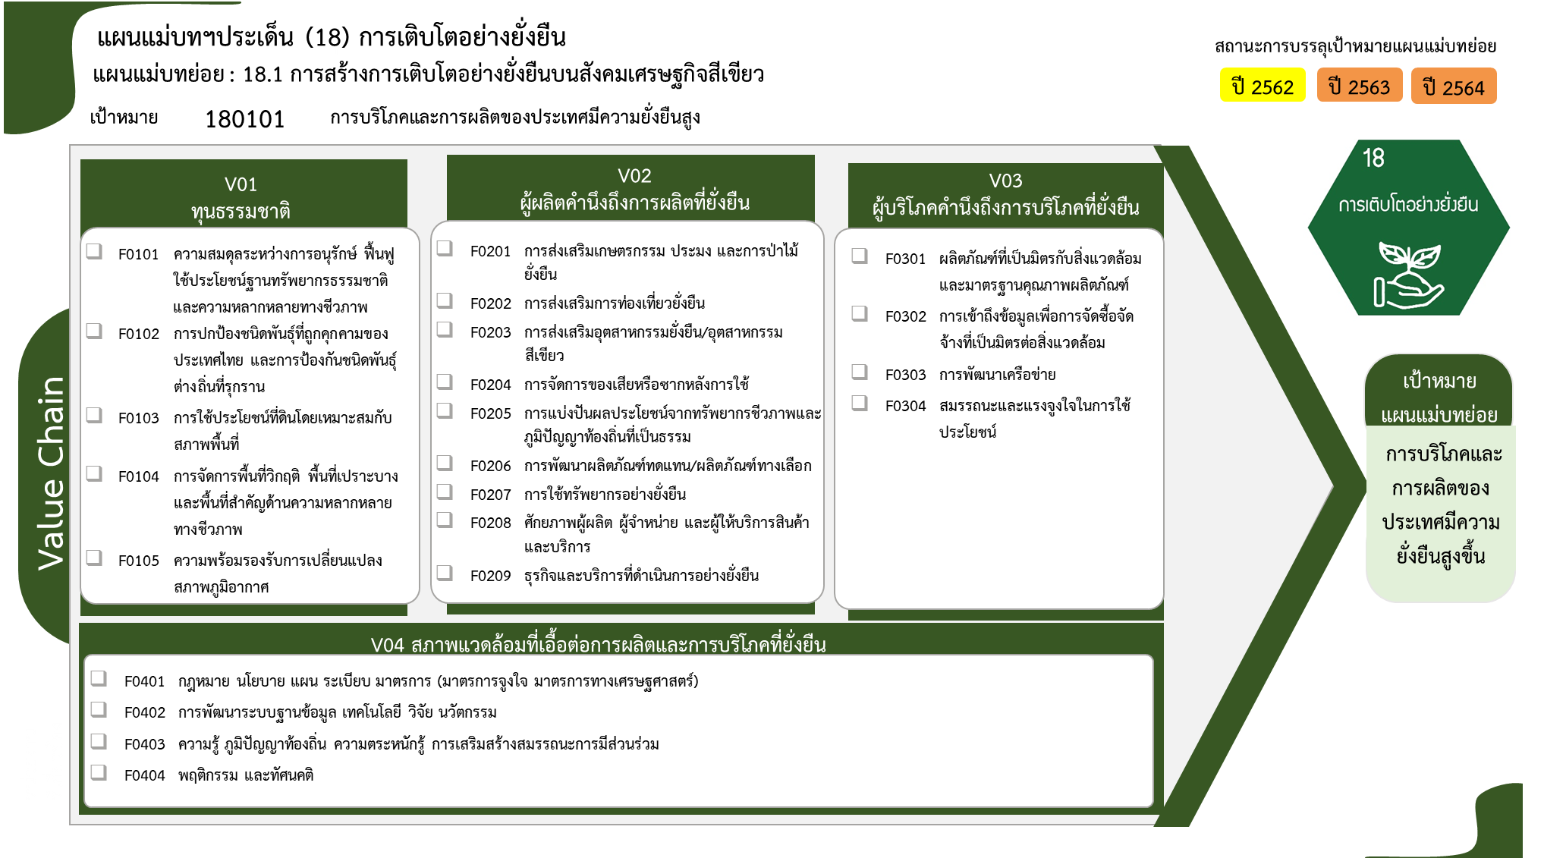
2563 | 2564 | 2565 | 2566
13 | 17 | 8 | 5 | 49
11 | 15 | 6 | 4 | 38
1 | 2 |  | 1 | 6
 |  | 1 |  | 2
1 |  |  |  | 2
 |  | 1 |  | 1
18 โครงการ
1 โครงการ
32 | 27 | 24 | 4 | 125
38 โครงการ
2 โครงการ
10 |  | 1 |  | 18
7 โครงการ
1 |  |  |  | 2
6 โครงการ
39 โครงการ
19 โครงการ
3 โครงการ
7 | 21 |  | 4 | 39
3 |  | 15 |  | 19
2 โครงการ
2 โครงการ
1 โครงการ
1 | 1 |  |  | 2
4 โครงการ
 |  | 3 |  | 4
1 โครงการ
 |  |  |  | 1
2 โครงการ
34 โครงการ
10 | 4 | 2 |  | 34
1 โครงการ
6 โครงการ
 | 1 | 3 |  | 6
3 |  | 6 |  | 12
1 |  |  |  | 1
19 โครงการ
1 |  | 4 |  | 7
92 โครงการ
รวมทั้งสิ้น 318 โครงการ
1 |  | 1 |  | 3
18 โครงการ
 |  | 1 |  | 1
3 โครงการ
33 | 42 | 20 | 4 | 132
6 | 9 | 1 |  | 19
15 | 30 | 19 | 4 | 92
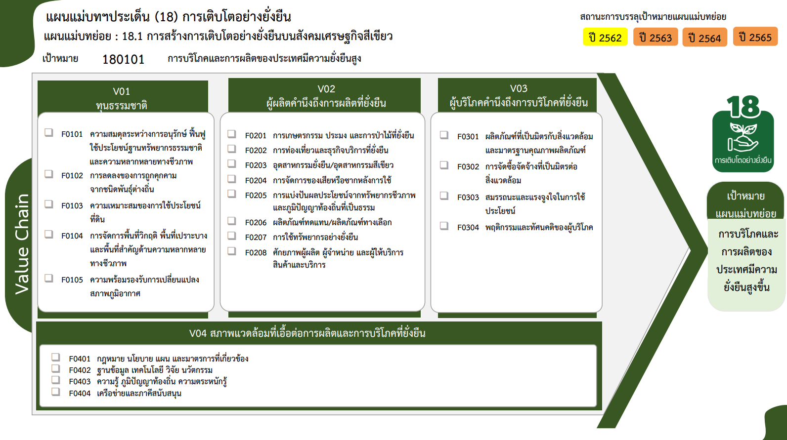
10 | 2 |  |  | 18
2 | 1 |  |  | 3
81 | 86 | 58 | 13 | 318

18 โครงการ

8 โครงการ
1 โครงการ
38 โครงการ
39 โครงการ
19 โครงการ
7 โครงการ
6 โครงการ
2 โครงการ
1 โครงการ
2 โครงการ
4 โครงการ
1 โครงการ
3 โครงการ

2 โครงการ
34 โครงการ

1 โครงการ

19 โครงการ
92 โครงการ
18 โครงการ
รวมทั้งสิ้น 318 โครงการ
3 โครงการ

